상품제안서
물고기 2인수저 블랙박스 세트 | 상품코드: F27902

 |  |  |  |  |  |  | 02-412-0044 | www.easy1.co.kr
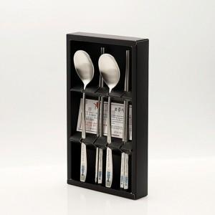

【상세/제작정보】

【인쇄/포장옵션】 | 레이저 / 쇼핑백

【공급단가】 | 수량 | 70~ | 210~ | 420~ | 630~ | 840~
*VAT별도 | 단가 | 10,400원 | 10,230원 | 9,980원 | 9,730원 | 9,560원

【상품 URL】 | https://dev.easy1.co.kr:443/src/goods_detail.php?gdno=27902

